業務属性の構成図
業務ルール・基準
担当者、責任者
目的・目標
インプット
時間・期限
コスト
拠点・環境
方法・ツール
イベント、サイクル
アウトプット
仕事量
業務の流れ
業務
業務の流れ
業務
業務

業務フロー作成単位定義
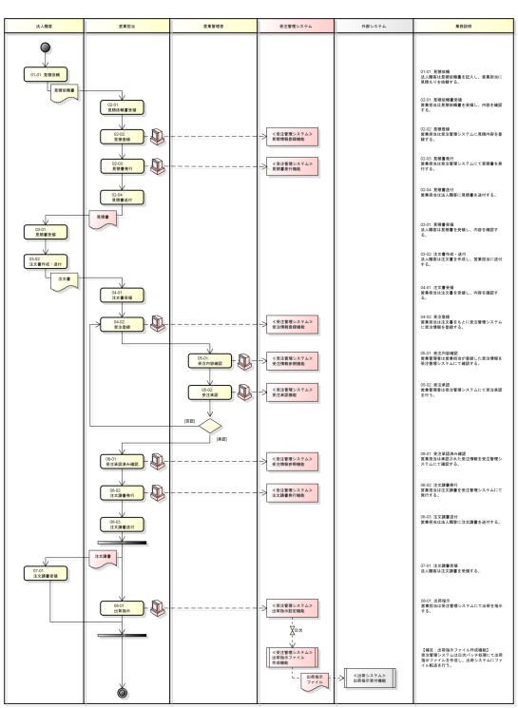
業務階層定義 |  |  |  | 業務フロー
業務ID | 業務階層レベル１ | 業務階層レベル２ | 業務階層レベル３
BS-001 | XXXサービス | XXX管理 | XXX業務
BS-002 |  |  | XXX業務
BS-003 |  | XXX管理 | XXX業務
・・・ | ・・・ | ・・・ | ・・・

例：業務階層レベル３の単位で業務フローを作成する。

現行システムの調査イメージ
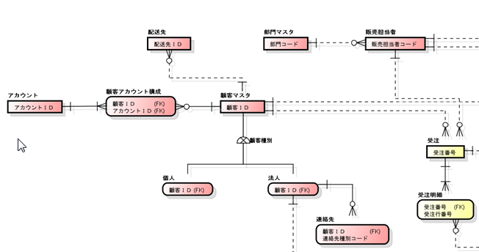
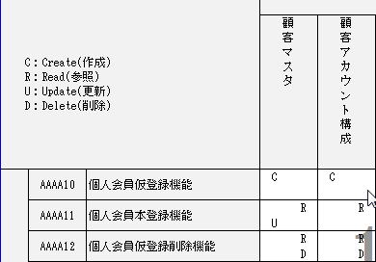
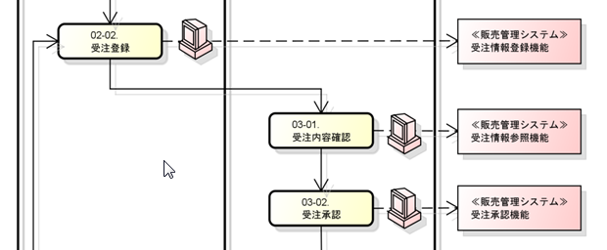
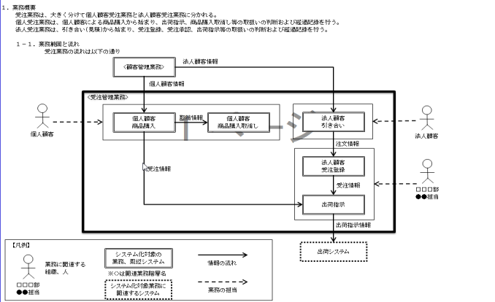
【システム機能一覧】
【概念データモデル】
【CRUD】
【業務フロー】
現行システムの資料（As-Is）
※各種設計書など。
2.5 業務ルールの整理
2.1 システム機能の整理
2.4 業務作業と
システムUI機能
の関連整理
【業務ルール定義】
2.3 システム機能と
データの関連整理
2.2 情報構造の整理
2.3 システム機能と
データの関連整理
1．現行システムに関する
情報の収集

要求抽出の概念構造
課題
原因
改善
目標
実現手段
実現できるか
何が原因か
どう原因を取り除くか
どこまで
解決するか
実現できるか
現状
あるべき
姿
何がどの程度問題か
(現状と未来の差異)

課題解決の実現手段検討
課題
原因
実現手段方向性検討
初回購入時の割引は存在するが、それ以降については割引などの特典がない。
既存顧客のリビート率が低い
優良顧客に対する割引を行うことで、既存顧客の囲い込みをする。
購入時ポイントを導入し、ポイントを利用した割引を行うことで、既存顧客の囲い込みをする。
採用

課題
原因
実現手段方向性検討
実現手段の定義
顧客を累計購入金額に応じてランク付けすることができる。
顧客ランク毎に設定された値引率をもとに、購入時に値引きすることができる。
顧客ランクに応じた割引サービスを導入する。
初回購入時の割引は存在するが、それ以降については割引などの特典がない。
既存顧客のリビート率が低い
優良顧客に対する割引を行うことで、既存顧客の囲い込みをする。
購入時ポイントを導入し、ポイントを利用した割引を行うことで、既存顧客の囲い込みをする。
採用

ｓ

